Apparéco
Caractéristiques de l'appareil productif et indicateurs économiques |  |  |  |  |  |  |  |  | DB - Fabrication de meubles
DB - Fabrication de meubles |  |  |  |  |  |  |  |  | Activités industrielles
 |  |  |  |  | Table de correspondance secteurs - NAF |  |  |  | Tous secteurs
Les établissements |  |  |  |  |  |  |  |  | 03 - Bois et ameublement

DB - Fabrication de meubles
Effectifs salariés en 2015 | Secteur |  |  | Tous secteurs |  | Part du secteur dans l'ensemble "tous secteurs"

Nombre d'établissements employeurs |  | 3,449 |  | 1,812,230 |  |  | 0.2 | %
Nombre de salariés |  | 40,444 |  | 17,764,906 |  |  | 0.2 | %

Source : Base de données Séquoia de l'ACOSS et des URSSAF. Exploitation Céreq-France entière |  |  |  |  |  |  | Retour sommaire
Champ : ensemble des cotisants du secteur concurrentiel : hors administration, éducation non marchande (établissements d’enseignement relevant de l’Etat ou des collectivités locales), la santé non marchande et l’emploi par les ménages de salariés à domicile.

DB - Fabrication de meubles
Croissance des effectifs salariés |  | Secteur |  |  |  | Tous secteurs
 |  | 1994-2015 |  |  |  | 1994-2015

Taux de croissance annuel moyen des effectifs salariés |  | -3.4 | % |  |  | 0.9 | %

Source : UNEDIC Statistique France métropolitaine au 31 décembre.- ACOSS Exploitation Céreq. |  |  |  |  |  |  | Retour sommaire
Champ : ensemble des cotisants du secteur concurrentiel : hors administration, éducation non marchande (établissements d’enseignement relevant de l’Etat ou des collectivités locales), la santé non marchande et l’emploi par les ménages de salariés à domicile.

DB - Fabrication de meubles
Évolution de l'Indice des effectifs salariés 1994-2015 (base 100 en 1994)

Source : UNEDIC Statistique France métropolitaine au 31 décembre.- ACOSS Exploitation Céreq. |  |  |  |  |  |  | Retour sommaire
Champ : ensemble des cotisants du secteur concurrentiel : hors administration, éducation non marchande (établissements d’enseignement relevant de l’Etat ou des collectivités locales), la santé non marchande et l’emploi par les ménages de salariés à domicile.

Les entreprises

DB - Fabrication de meubles
Démographie des entreprises |  | Secteur |  |  | Tous secteurs hors activités financières et activités de locations immobilières
 | (1994-1996) |  | (2012-2014) |  | (1994-1996) |  | (2012-2014)

Taux de création annuel* | 9 | % | 9 | % | 12 | % | 15 | %

Taux de survie à trois ans des entreprises créées en 2010* |  | 75 | % |  |  | 71 | %

Source : INSEE. Fichier Démo entreprises, stock au 1er janvier, et enquête SINE, Exploitation Céreq. Insee, Sine2010 interrogation 2010 et 2013. |  |  |  |  |  |  | Retour sommaire
Champ : ensemble des entreprises du champ I.C.S. (secteurs marchands de l’Industrie, de la construction, du Commerce et des Services) à l'exception des activités financières et des activités de locations immobilières. Entreprises créées au cours du 1er semestre 2010, exerçant des activités marchandes non agricoles (hors auto-entreprises).

* Légendes relatives aux indicateurs sur l'appareil économique :
Part (ou indice) de renouvellement = part (en %) des entreprises de moins de cinq ans d'âge dans l'ensemble des entreprises.
Taux de création = part (en %) des entreprises créées dans l'année dans l'ensemble des entreprises.
Taux de survie à trois ans = part (en %) des entreprises survivantes après trois années d'existence dans le stock initial d'entreprises créées l'année de référence.
nd = non déterminé.
nc = non communiqué pour des raisons de secret statistique

Annexe 1 : Indice des effectifs salariés (base 100 en 1994)

Année | Secteur | Tous secteurs | Grands secteurs | Secteurs G |  | ligne 100
1994 | 100 | 100 | 100 | 100 |  | 100
1995 | 98 | 101 | 100 | 98 |  | 100
1996 | 96 | 101 | 98 | 95 |  | 100
1997 | 95 | 103 | 98 | 95 |  | 100
1998 | 95 | 106 | 98 | 95 |  | 100
1999 | 96 | 109 | 98 | 96 |  | 100
2000 | 97 | 114 | 100 | 97 |  | 100
2001 | 97 | 116 | 100 | 98 |  | 100
2002 | 93 | 117 | 98 | 95 |  | 100
2003 | 88 | 116 | 95 | 91 |  | 100
2004 | 83 | 117 | 93 | 87 |  | 100
2005 | 80 | 118 | 90 | 84 |  | 100
2006 | 77 | 120 | 89 | 82 |  | 100
2007 | 75 | 122 | 88 | 81 |  | 100
2008 | 68 | 122 | 86 | 77 |  | 100
2009 | 61 | 119 | 81 | 70 |  | 100
2010 | 59 | 120 | 80 | 69 |  | 100
2011 | 57 | 121 | 80 | 67 |  | 100
2012 | 54 | 120 | 79 | 64 |  | 100
2013 | 50 | 120 | 77 | 61 |  | 100
2014 | 48 | 120 | 76 | 59 |  | 100
2015 | 47 | 121 | 76 | 57 |  | 100
Source : UNEDIC Statistique France métropolitaine au 31 décembre.- ACOSS Exploitation Céreq.
Champ : ensemble des cotisants du secteur concurrentiel : hors administration, éducation non marchande (établissements d’enseignement relevant de l’Etat ou des collectivités locales), la santé non marchande et l’emploi par les ménages de salariés à domicile.

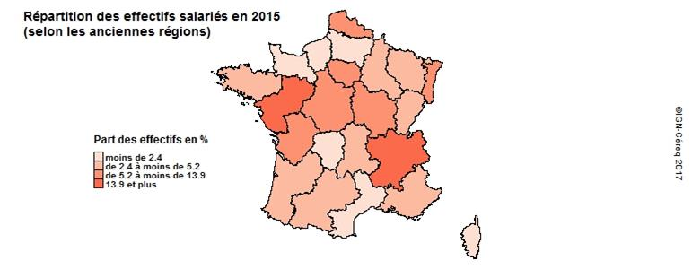

Source : ACOSS Exploitation Céreq. |  |  |  |  |  |  | Accès données
Champ : ensemble des cotisants du secteur concurrentiel : hors administration, éducation non marchande (établissements d’enseignement relevant de l’Etat ou des collectivités locales), la santé non marchande et l’emploi par les ménages de salariés à domicile.

DB - Fabrication de meubles
Principales régions en terme d'effectifs salariés | Secteur |  |  |  | Part du secteur dans l'ensemble de l'emploi salarié de la région
 | % |  | Cumul
Part des principales régions :
Rhône-Alpes | 14.0 | % | 14.0 | % |  | 0.3 | %
Pays-de-Loire | 13.9 | % | 27.9 | % |  | 0.6 | %
Alsace | 7.4 | % | 35.3 | % |  | 0.6 | %
Ile-de-France | 7.2 | % | 42.5 | % |  | 0.1 | %
Centre | 6.5 | % | 49.0 | % |  | 0.4 | %
Bourgogne | 5.8 | % | 54.8 | % |  | 0.6 | %

Source : ACOSS Exploitation Céreq. |  |  |  |  |  |  | Retour sommaire
Champ : ensemble des cotisants du secteur concurrentiel : hors administration, éducation non marchande (établissements d’enseignement relevant de l’Etat ou des collectivités locales), la santé non marchande et l’emploi par les ménages de salariés à domicile.

DB - Fabrication de meubles
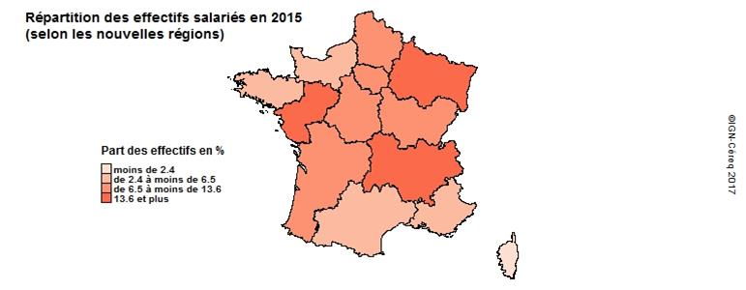

Source : ACOSS Exploitation Céreq. |  |  |  |  |  |  | Accès données
Champ : ensemble des cotisants du secteur concurrentiel : hors administration, éducation non marchande (établissements d’enseignement relevant de l’Etat ou des collectivités locales), la santé non marchande et l’emploi par les ménages de salariés à domicile.

Annexe 2a : Répartition régionale des effectifs salariés (anciennes régions)

Répartition régionale des effectifs salariés | Secteur |  | Tous secteurs |  | Part du secteur /
 | 2015 | % | 2015 | % | ensemble emploi salarié de la région
Ile-de-France | 2,869 | 7.2 | 4,561,312 | 26.2 | 0.1%
Champagne-Ardenne | 1,081 | 2.7 | 303,541 | 1.7 | 0.4%
Picardie | 831 | 2.1 | 405,002 | 2.3 | 0.2%
Haute-Normandie | 662 | 1.7 | 458,328 | 2.6 | 0.1%
Centre | 2,612 | 6.5 | 621,882 | 3.6 | 0.4%
Basse-Normandie | 741 | 1.9 | 346,236 | 2 | 0.2%
Bourgogne | 2,301 | 5.8 | 393,113 | 2.3 | 0.6%
Nord-Pas-de-Calais | 2,290 | 5.7 | 1,007,293 | 5.8 | 0.2%
Lorraine | 1,373 | 3.4 | 518,129 | 3 | 0.3%
Alsace | 2,962 | 7.4 | 534,308 | 3.1 | 0.6%
Franche-Comté | 1,482 | 3.7 | 275,024 | 1.6 | 0.5%
Pays de la Loire | 5,537 | 13.9 | 999,381 | 5.7 | 0.6%
Bretagne | 1,827 | 4.6 | 782,277 | 4.5 | 0.2%
Poitou-Charentes | 2,094 | 5.2 | 397,441 | 2.3 | 0.5%
Aquitaine | 1,160 | 2.9 | 810,179 | 4.6 | 0.1%
Midi-Pyrénées | 1,220 | 3.1 | 760,901 | 4.4 | 0.2%
Limousin | 806 | 2 | 155,991 | 0.9 | 0.5%
Rhônes-Alpes | 5,582 | 14 | 1,885,089 | 10.8 | 0.3%
Auvergne | 1,155 | 2.9 | 314,979 | 1.8 | 0.4%
Languedoc-Roussillon | 342 | 0.9 | 563,078 | 3.2 | 0.1%
Provence-Alpes-Côte d'Azur | 971 | 2.4 | 1,275,345 | 7.3 | 0.1%
Corse | 45 | 0.1 | 70,079 | 0.4 | 0.1%
Ensemble France métropolitaine | 39,943 | 100 | 17,438,908 | 100 | 0.2%
Source : ACOSS Exploitation Céreq. |  |  |  |  |  |  | Retour à la carte
Champ : ensemble des cotisants du secteur concurrentiel : hors administration, éducation non marchande (établissements d’enseignement relevant de l’Etat ou des collectivités locales), la santé non marchande et l’emploi par les ménages de salariés à domicile.

Annexe 2b : Répartition régionale des effectifs salariés

Répartition régionale des effectifs salariés | Secteur |  | Tous secteurs |  | Part du secteur /
 | 2015 | % | 2015 | % | ensemble emploi salarié de la région
Ile-de-France | 2,869 | 7.2 | 4,561,312 | 26.2 | 0.1%
Alsace-Champagne-Ardenne-Lorraine | 2,612 | 6.5 | 621,882 | 3.6 | 0.4%
Nord-Pas-de-Calais-Picardie | 3,783 | 9.5 | 668,122 | 3.8 | 0.6%
Normandie | 1,403 | 3.5 | 804,564 | 4.6 | 0.2%
Centre-Val de Loire | 3,121 | 7.8 | 1,412,295 | 8.1 | 0.2%
Bourgogne-Franche-Comté | 5,416 | 13.6 | 1,355,978 | 7.8 | 0.4%
Pays de la Loire | 5,537 | 13.9 | 999,381 | 5.7 | 0.6%
Bretagne | 1,827 | 4.6 | 782,277 | 4.5 | 0.2%
Aquitaine-Limousin-Poitou-Charentes | 4,060 | 10.2 | 1,363,611 | 7.8 | 0.3%
Languedoc-Roussillon-Midi-Pyrénées | 1,562 | 3.9 | 1,323,979 | 7.6 | 0.1%
Auvergne-Rhône-Alpes | 6,737 | 16.9 | 2,200,068 | 12.6 | 0.3%
Provence-Alpes-Côte d'Azur | 971 | 2.4 | 1,275,345 | 7.3 | 0.1%
Corse | 45 | 0.1 | 70,079 | 0.4 | 0.1%
Ensemble France métropolitaine | 39,943 | 100 | 17,438,893 | 100 | 0.2%
Source : ACOSS Exploitation Céreq. |  |  |  |  |  |  | Retour à la carte
Champ : ensemble des cotisants du secteur concurrentiel : hors administration, éducation non marchande (établissements d’enseignement relevant de l’Etat ou des collectivités locales), la santé non marchande et l’emploi par les ménages de salariés à domicile.

